상품제안서
훈민정음 언해 방짜유기수저 2P | 상품코드: S43099

 |  |  |  |  |  |  | 02-713-8555 | www.synergygift.co.kr
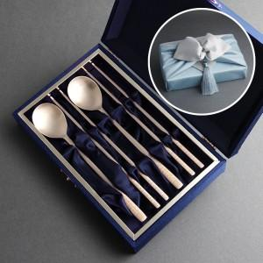

【상세/제작정보】 | <span style="font-size: 14pt;">※ 기본 숟가락 2p 손잡이 뒷면 레이저 각인입니다.</span>

【인쇄/포장옵션】 | 레이저 / 보자기+노리개

【공급단가】 | 수량 | 20~ | 50~ | 100~ | 300~ | 500~
*VAT별도 | 단가 | 45,400원 | 42,600원 | 41,450원 | 40,430원 | 39,600원

【상품 URL】 | https://www.synergygift.co.kr:443/src/goods_detail.php?gdno=43099

